DDD
Arquitectura convencional
 | modelo anémico

DDD | Diseño guiado por el dominio

 | Lógica central relacionada con el área del dominio

1 | pensar en el dominio del problema
2 | se modelan las entidades y reglas especificas del dominio
3 | se implementan los casos de uso (y modelo de datos)

Lenguaje ubicuo
 | Vocabulario comun
 | compartido por los interesados
 | evitar malentendidos

Contextos acotados
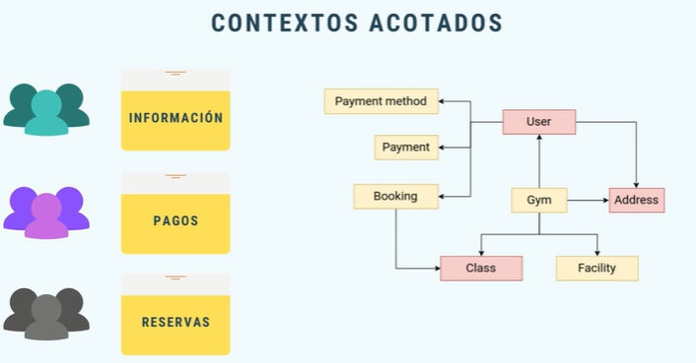
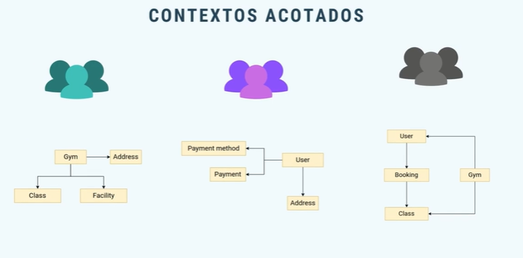

 | ordena el modelo y la lógica de negocio guiado por el dominio
 | cada contexto tiene su propio lenguaje obicuo
 | no implica duplicidad en el código

Mapeo de contexos

 | diagrama de relaciones y dependencias de los contextos
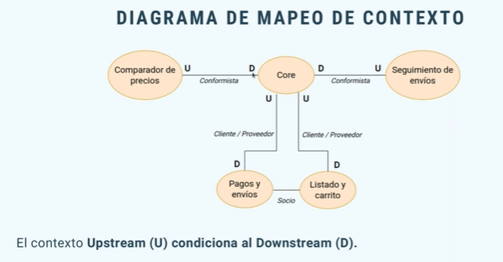
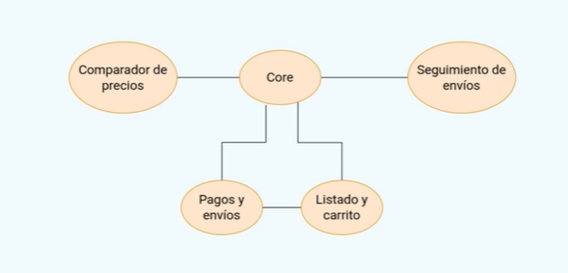

 | Relaciones
 |  | Conformista
 |  | Cliente / proveedor
 |  | Socio
 |  | Núcleo compartido
 |  | Capa anticorrupción
 |  | Open Host Service

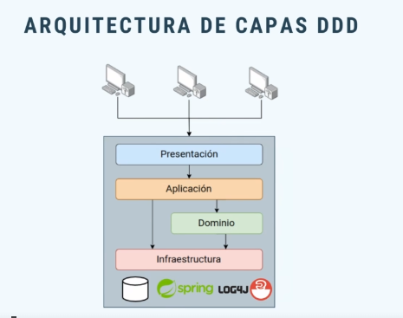
Arquitectura de Capas DDD
 |  |  |  |  | Spring
 |  |  | Presentacion | no ha sufrido cambios | @Controller
 |  |  | Aplicación | orquesta los casos de uso | @Service
 |  |  |  | interactua con el dominio
 |  |  |  | interactua con la infraestructura
 |  |  |  | responde a la presentacion
 |  |  | Dominio | Datos y lógica central de nuestro sistema
 |  |  |  | debe estar aislado lo mas posible del exterior
 |  |  |  | compuesto de entidades de dominios y servicios de dominio
 |  |  | Infraestructura | Persistencia | @Entity

Modelo de Dominio

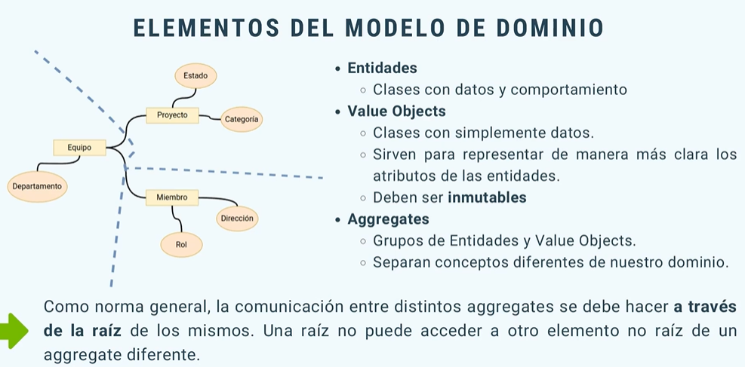
 | Entidades
 | Value Objects
 | Aggregates

Modelo Orientado a BBDD vs Dominio

 | Modelo de persistencia
 |  | ligado a modelo BBDD
 |  | orientado a que sea más fácil realizar operaciones sobre la BBDD
 |  | solo contiene información
 |  | se puede usar una herramienta de mapeo objeto-relacional

 | Modelo de dominio
 |  | orientado a modelar el dominio del problema
 |  | se puede persistir
 |  | no tiene conocimientos sobre la BBDD

Servicios de Dominio

